MATRIZ RCC_23
 | Misión: Órgano Constitucional que juzga el desempeño de los Magistrados Judiciales, Agentes Fiscales y Defensores Públicos por la supuesta comisión de delitos o mal desempeño en el ejercicio de sus funciones, observando el debido proceso y velando por la correcta administración de justicia, en tutela de los derechos de los ciudadanos.

MATRIZ DE INFORMACIÓN MÍNIMA PARA INFORME DE RENDICIÓN DE CUENTAS AL CIUDADANO - EJERCICIO 2026

1- PRESENTACIÓN
Institución: | JURADO DE ENJUICIAMIENTO DE MAGISTRADOS
Periodo del informe: |  | PRIMER TRIMESTRE 2026
Misión institucional
Órgano Constitucional que juzga el desempeño de los Magistrados Judiciales, Agentes Fiscales y Defensores Públicos por la supuesta comisión de delitos o mal desempeño en el ejercicio de sus funciones, observando el debido proceso y velando por la correcta administración de justicia, en tutela de los derechos de los ciudadanos.

PRESENTACIÓN DE LOS MIEMBROS DEL EQUIPO DEL COMITÉ DE RENDICIÓN DE CUENTAS AL CIUDADANO (CRCC)
chrome-extension://efaidnbmnnnibpcajpcglclefindmkaj/https://www.jem.gov.py/wp-content/uploads/2026/02/N%C2%B0-50-Resolucion-Comite-Rendicion-de-Cuentas-y-Equipo-2026-.pdf
Nro. | Dependencia |  | Responsable |  | Cargo que Ocupa
1 | Dirección General de Gabinete |  | - |  | Director General
2 | Dirección de Planificación y Desarrollo |  | Hugo Hernan Ortiz |  | Director
3 | Secretaría General |  | María Ramona Dávalos |  | Técnica
4 | Secretaría General |  | Fátima Carolina Flores |  | Técnica
5 | Dirección de Auditoría |  | Melissa Maldonado |  | Técnica
6 | Dirección de Auditoría |  | Rosa Gonzalez Miranda |  | Técnica
7 | Dirección Gral. de Administración y Finanzas |  | Federico Matinez |  | Técnico

 | Visión: Ser una institución confiable y reconocida por la aplicación de procesos transparentes, objetivos e imparciales en el cumplimiento de su rol constitucional, para el fortalecimiento del estado de derecho, en beneficio de la sociedad.

 | 14 de Mayo esq. Oliva - Ed. El Ciervo |  |  | Tel: (595 21) 442662
 | www.jem.gov.py |  |  | Asunción-Paraguay

8 | Dirección Gral. de Administración y Finanzas |  | Edson Silvero Machoqui |  | Técnico
9 | Dirección General de Asuntos Legales |  | Maria Belen Franco |  | Técnica
10 | Dirección General de Asuntos Legales |  | Leidy Godoy |  | Técnica
11 | Dirección General de Talento Humano |  | Susana Elena Ortiz |  | Técnica
12 | Dirección General de Talento Humano |  | Cesar Nicolas Rivarola |  | Técnico
13 | Departamento de Transparencia y Anticorrupción |  | David Meza |  | Técnico
14 | Departamento de Transparencia y Anticorrupción |  | Carmen Beatriz Duarte |  | Técnica
15 | Departamento de Transparencia y Anticorrupción |  | Gloria Stella Colmán |  | Jefa
16 | Dirección Ejecutiva |  | Cristian José Espínola |  | Técnico
17 | Dirección Ejecutiva |  | Tania Vera |  | Técnica
18 | Departamento de Organización, Control y Procesos |  | Lorena Fleitas |  | Jefa
19 | Departamento de Análisis y Estadísticas |  | Ledy Almirón |  | Jefa
20 | Departamento Coordinación de Proyectos y Conv. |  | Maria del Carmen Machuca |  | Jefa
21 | Departamento de Transparencia y Anticorrupción |  | Alexandra Raquel Díaz |  | Técnica
Cantidad de Miembros del CRCC: |  |  |  | 21
Total Hombres : |  |  |  | 6
Total Mujeres: |  |  |  | 14
Total nivel directivo o rango superior: |  |  |  | 6

2- PLAN DE RENDICIÓN DE CUENTAS AL CIUDADANO
2.1. Resolución de Aprobación y Anexo de Plan de Rendición de Cuentas

2.2 Plan de Rendición de Cuentas

Priorización | Tema |  | Vinculación POI, PEI, PND, ODS. | Justificaciones |  | Evidencia
1 | Plan Estratégico Institucional |  | PND | Desarrollo y ejecución de distintos objetivos estrategicos y lineas de acción 2024-2028 |  | https://www.jem.gov.py/plan-estrategico-institucional/
2 | Plan Operativo Institucional |  | PEI | Avance de ejercio 2026 |  | https://www.jem.gov.py/p-o-a/
3 | Objetivo 16; PAZ, JUSTICIA E INSTITUCIONES SÓLIDAS |  | ODS - PND | Puntos 16.3;16.5;16.6;16.10 y 16.a |  | https://acortar.link/qVf8kp
4 | Plan Nacional de Desarrollo |  | PEI | 4. 1 Garantizar el acceso a los derechos humanos / 4.1.1 Mejorar el acceso y una eficiente administación de la Justicia cn igualdad de oportunidades Pag. 17 |  | www.jem.gov.py/wp-content/uploads/2025/03/PEI-2024-2028-aprobado.pdf
3- GESTIÓN INSTITUCIONAL
3.1 Nivel de Cumplimiento Mínimo de Información Disponible - Transparencia Activa Ley 5189 /14
Mes | Nivel de Cumplimiento |  |  | Enlace publicación página WEB Institucional
 | Primer Trimestre |  |  | https://www.jem.gov.py/transpariencia-gubernamental/

3.2 Nivel de Cumplimiento Mínimo de Información Disponible - Transparencia Activa Ley 5282/14
Mes | Nivel de Cumplimiento (%) |  |  | Enlace publicación página WEB Institucional
 | Primer Trimestre |  |  | https://www.jem.gov.py/acceso-a-la-informacion-2/

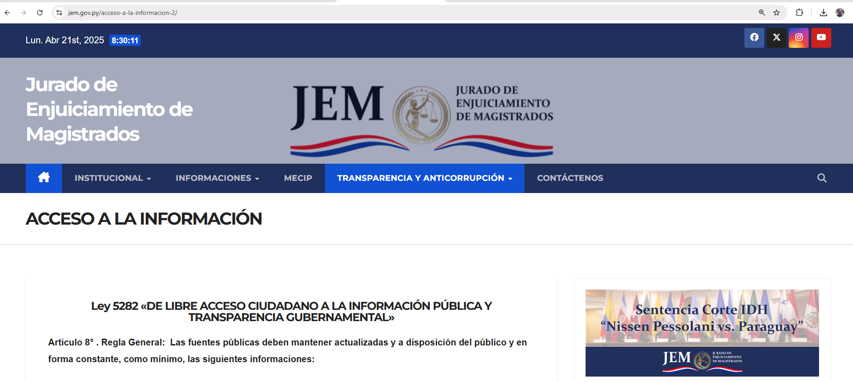

3.3 Nivel de Cumplimiento de Respuestas a Consultas Ciudadanas - Transparencia Pasiva Ley N° 5282/14
Mes | Cantidad de Consultas | Respondidos |  | No Respondidos o Reconsideradas |  | Enlace Portal AIP
Enero | 0 | 0
Febrero | 0 | 0
Marzo | 1 | 1 |  |  | https://acortar.link/0SXFoD

3.4- Servicios o Productos Misionales (Depende de la Naturaleza de la Misión Institucional, puede abarcar un Programa o Proyecto)

3.5 Contrataciones realizadas
 | I.D. | Objeto | Valor del Contrato | Proveedor Adjudicado | Estado (Ejecución - Finiquitado) | Enlace DNCP
 | PRIMER TRIMESTRE SIN MOVIMIENTO

3.6 Ejecución Financiera
Rubro | Sub – Grupos | Descripción | Presupuesto Vigente | Obligado | Saldos
110 | 111 | Sueldos | 25,548,800,000 | 5,942,600,000 | 19,606,200,000
110 | 113 | Gastos de Representación | 1,025,628,000 | 203,373,500 | 822,254,500
110 | 114 | Aguinaldo | 2,214,535,667 | 0 | 2,214,535,667
110 | 123 | Remuneración Extraordinaria | 473,200,000 | 0 | 473,200,000
130 | 131 | Subsidio Familiar | 614,000,001 | 220,000,000 | 394,000,001
130 | 133 | Bonificaciones | 5,302,030,653 | 1,111,907,822 | 4,190,122,831
130 | 137 | Gratificaciones por Servicios Especiales | 276,848,000 | 61,566,667 | 215,281,333
140 | 144 | Jornales | 1,453,732,000 | 366,884,768 | 1,086,847,232
140 | 145 | Honorarios Profesionales | 1,450,782,200 | 530,200,000 | 920,582,200
190 | 199 | Otros Gastos del Personal | 930,595,742 | 106,335,812 | 824,259,930
210 | 211 | Energía Eléctrica | 125,923,571 | 25,982,000 | 99,941,571
210 | 212 | Agua | 24,979,162 | 3,626,024 | 21,353,138
210 | 214 | Teléfonos, telefax y otros Ser. De Comunic. | 97,822,751 | 27,252,518 | 70,570,233
220 | 221 | Transporte | 2,970,000 | 0 | 2,970,000
230 | 232 | Viáticos y Movilidad | 56,430,000 | 5,879,702 | 50,550,298
240 | 242 | Manten. y Reparaciones Menores de Edific. Y Locales | 84,150,000 | 10,348,174 | 73,801,826
240 | 243 | Manten. y Reparaciones Menores de Maqui.y Equipos | 109,626,660 | 13,848,000 | 95,778,660
240 | 244 | Manten. y Reparaciones Menores de Equi. de Transporte | 43,560,000 | 7,479,000 | 36,081,000
...
3.6 Ejecución Financiera
390 | 399 | Bienes de Consumo Varios | 2,970,000 | 0 | 2,970,000
530 | 533 | Maquinarias y Equipos Industriales | 2,500,000 | 0 | 2,500,000
530 | 536 | Equipos de Comunicaciones y Señalamientos | 4,557,000 | 0 | 4,557,000
530 | 538 | Herramientas, Aparatos e Instru. En Gral | 7,000,000 | 0 | 7,000,000
540 | 541 | Adquisiciones de Muebles y Enseres | 42,859,000 | 0 | 42,859,000
540 | 542 | Adquisiciones de Equipos de Oficina | 630,000 | 0 | 630,000
540 | 543 | Adquisiciones de Equipos de Computación | 50,000,000 | 0 | 50,000,000
570 | 579 | Activos Intangibles | 10,000,000 | 0 | 10,000,000
910 | 910 | Tasas y Contribuciones | 73,000,000 | 29,205,923 | 43,794,077
 |  | TOTAL GENERAL | 44,838,717,930 | 9,979,817,217 | 34,858,900,713
EJECUCIÓN DE 01/01 AL 31/03 - 2026
PRESUPUESTO VIGENTE | 44069798278
OBLIGADO | 10023440176
SALDO PRESUPUESTARIO | 34046358102
EJECUCIÓN PRESUPUESTARIA DE ENERO-FEBRERO-MARZO
PRESUPUESTO VIGENTE | PRESUPUESTO OBLIGADO | SALDO
44,838,717,930 | 9,979,817,217 | 34,858,900,713

4- PARTICIPACIÓN CIUDADANA
4.1. Canales de Participación Ciudadana existentes a la fecha.
Mes | Nro. de atenciones | Descripción |  | Dependencia Responsable del Canal de Participación |  | Evidencia (Página Web, Buzón de SQR, Whatsapp)
Enero | 6 | Atención en ventanilla/Telefónica/Whatsaap |  | Secretaria General - Atención a la Ciudadanía |  | www.jem.gov.py
Febrero | 20 | Atención en ventanilla/Telefónica/Whatsaap |  | Secretaria General - Atención a la Ciudadanía |  | www.jem.gov.py
Marzo | 19 | Atención en ventanilla/Telefónica/Whatsaap |  | Secretaria General - Atención a la Ciudadanía |  | www.jem.gov.py
...
1º Trimestre/2026
Enero | 8
Febrero | 30
Marzo | 42
grafico anual 2026
1º Trimestre | 80
2º Trimestre | 0
3º Trimestre | 0
4º Trimestre | 0

7 -TALENTO HUMANO
7.1 Informe del Primer Trimestre 2026
 | DESCRIPCIÓN
 | Descripción | Mujer | Hombre | Total
 | Total, Recursos Humanos Activos(a+b) | 156 | 155 | 311
 | Recursos Humanos Activos Nombrados(a) | 124 | 119 | 243
 | Recursos Humanos Contratados (b) | 32 | 36 | 68
 | Recursos Humanos Profesionales (Nombrados y Contratados que posean Títulos Universitarios) | 102 | 101 | 203
 | Personal en Cargos Gerenciales (A partir de jefe de Departamento) | 34 | 22 | 56
...
8 - SECRETARÍA EJECUTIVA
8.1 ACTIVIDADES PROTOCOLARES - REUNIONES

Primera reunión del Comité de Rendición de Cuentas al Ciudadano. |  |  |  |  | 2026-01-26

https://www.jem.gov.py/?s=rendicion+de+cuentas+al+ciudadano

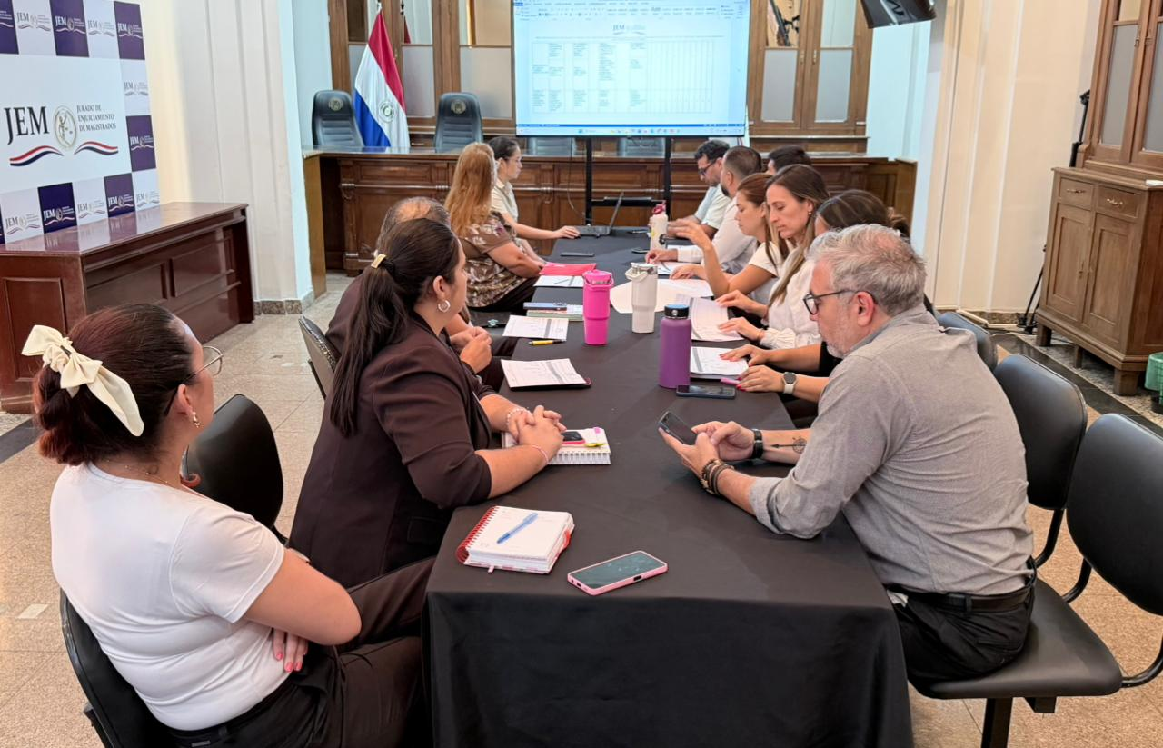

MESA DIRECTIVA – JEM 2026/2027

26/02/26.
https://www.jem.gov.py/mesa-directiva-jem-2026-2027/

Corte Administrativo de la Gestión 2025/2026.

2026-03-05
https://www.jem.gov.py/corte-administrativo-de-la-gestion-2025-2026/

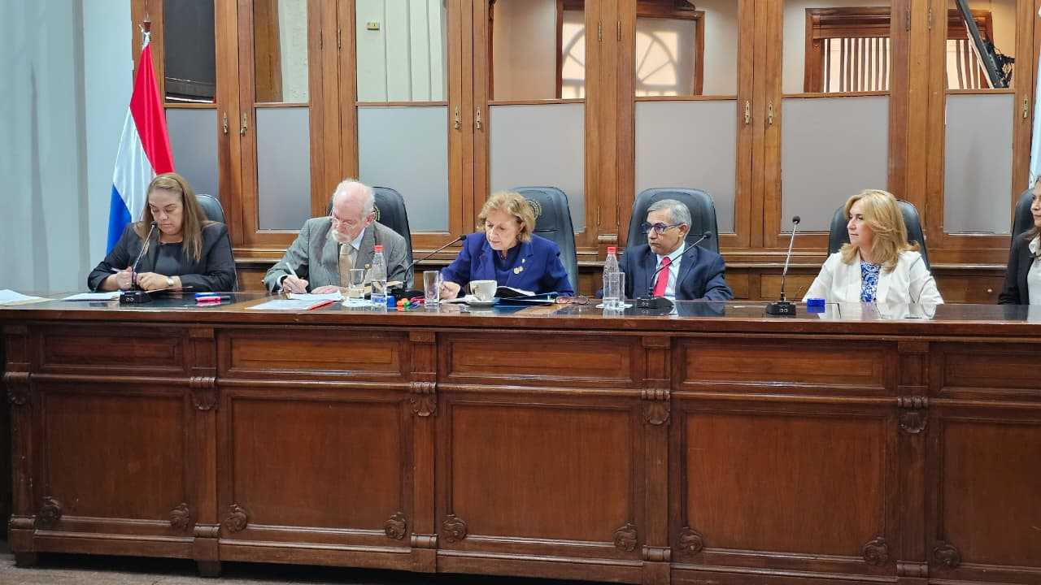

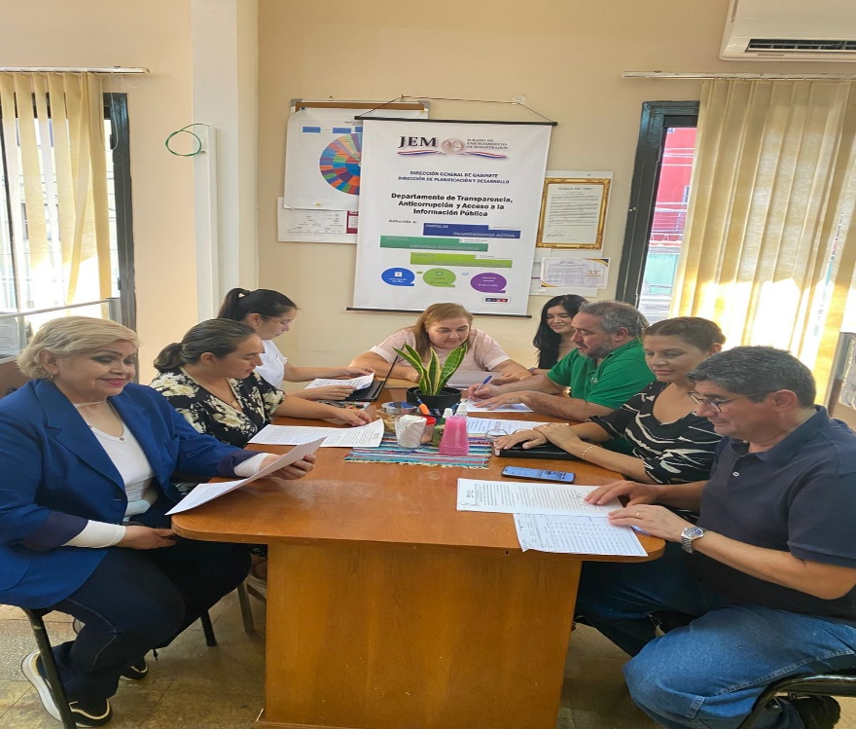
Fortaleciendo la Transparencia: Avances en la Gestión de Riesgos de Corrupción.
17/03/26.
https://www.jem.gov.py/fortaleciendo-la-transparencia-avances-en-la-gestion-de-riesgos-de-corrupcion/

